Estadísticas
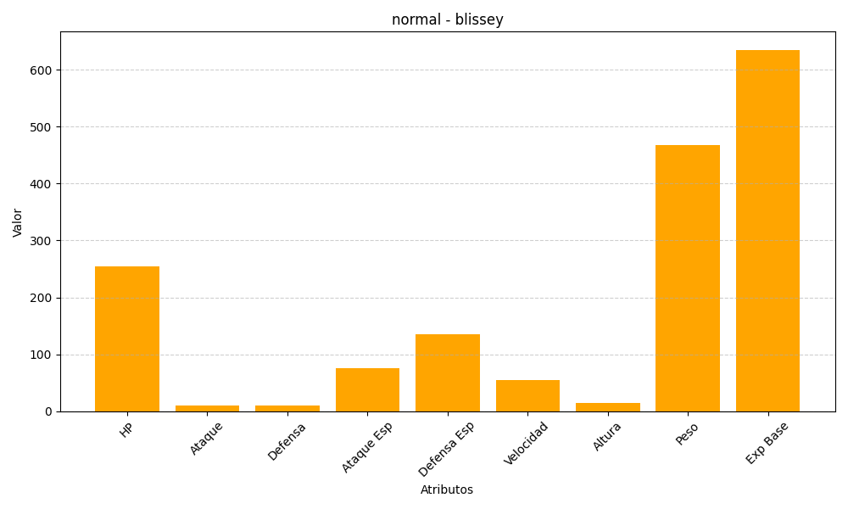
ID | Nombre | Tipo | HP | Ataque | Defensa | Ataque Especial | Defensa Especial | Velocidad | Altura | Peso | Experiencia Base
242 | blissey | normal | 255 | 10 | 10 | 75 | 135 | 55 | 15 | 468 | 635

